1、半年度绩效考核说明
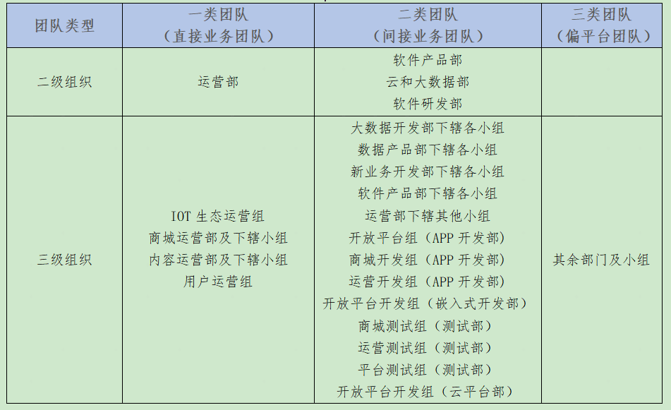
1、考核周期
半年度绩效考核

2、考核流程
1、目标制定：每年1月及7月制定部门/团队/个人半年度目标与绩效。 2、绩效过程辅导：绩效执行过程中，直接上级关注被考核人目标完成进度； 3、绩效评估：每半年首月初，考核人就被考核人的目标达成情况进行评估。

3、绩效指标设定权重
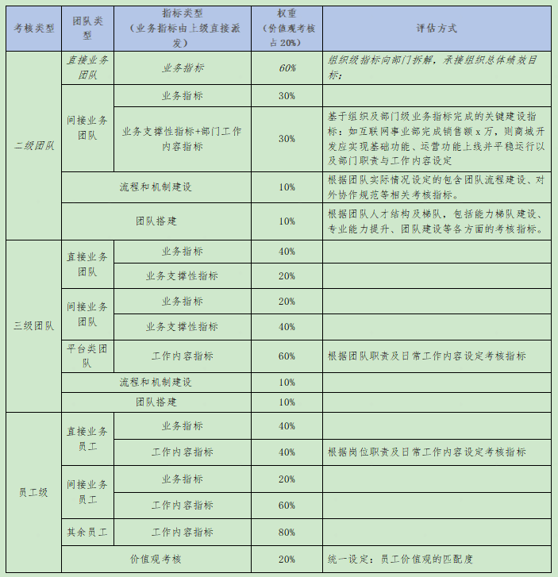

4、团队类型划分

